Sheet1
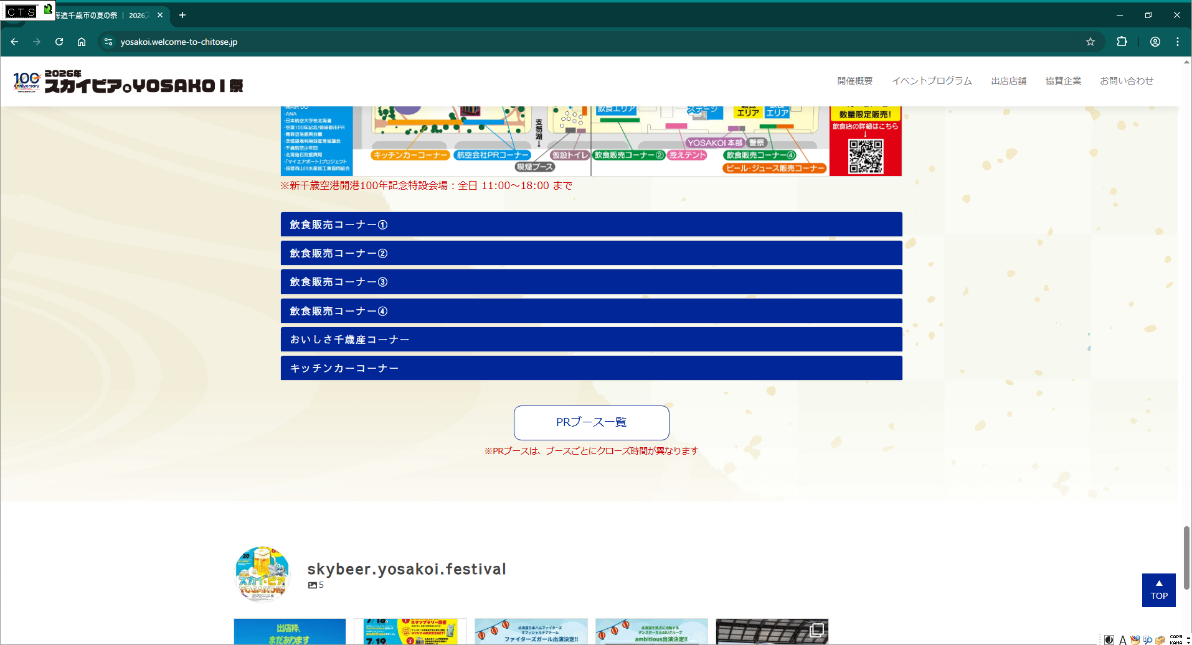

今年は分けないことになったので削除願います

キッチンカーコーナー（緑の広場）と修正願います

一般出店コーナー（緑の広場）を追加願います

